界面&功能
界面相关 |  |  |  |  | 功能规则
 | 功能入口
 | 主界面点击图标按钮打开。
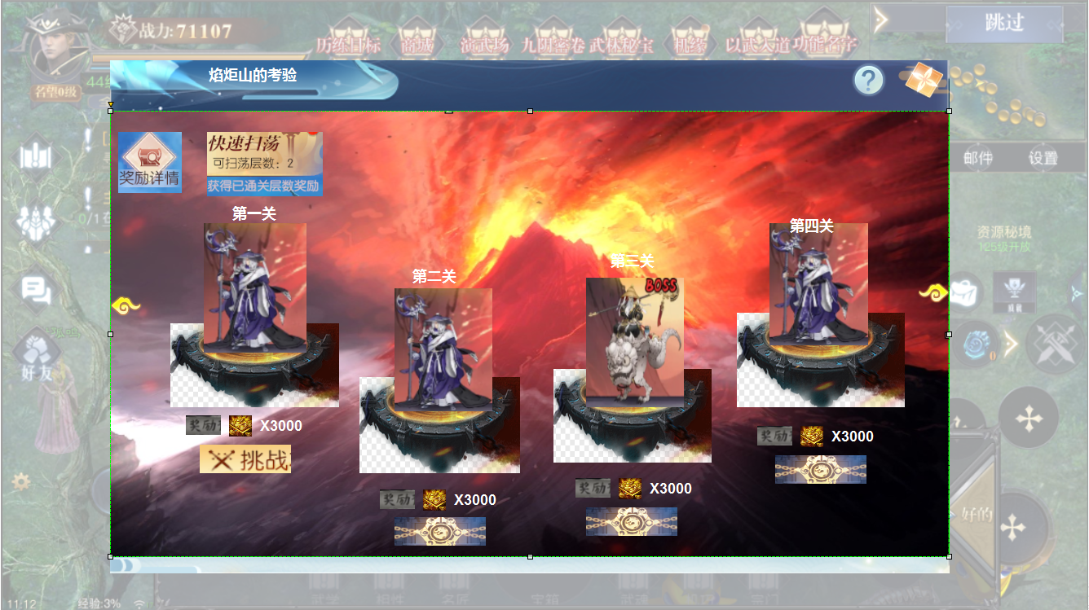
1
2
3
4
5
7
 |  | 1 | 标题名称。 |  | 1 | 标题名称
 |  | 2 | 系统说明 |  | 2 | 系统说明，点击弹出tips框。
 |  | 3 | 关闭按钮 |  | 3 | 关闭按钮，点击返回主界面。
6
 |  | 4 | 奖励详情按钮 |  | 4 | 奖励详情按钮，点击展开tips框。
8
 |  | 5 | 快速扫荡按钮和置灰状态。 |  | 5 | 扫荡按钮。
 |  |  | ► | 按钮下方显示文字获得已通关层数奖励的文字框。 |  | ► | 已经通关的层数显示在按钮，按钮下方显示文字框。
 |  | 6 | 关卡详情： |  |  | ► | 点击按钮后，按钮置灰，文字框消失。已经通关的层数奖励即可发放。
 |  |  | ► | 挑战按钮，奖励文字，道具Icon及数量 |  | ► | 一日只可点击一次扫荡，此处逻辑为点击按钮领取之前通关的
 |  |  | ► | 包含怪物立绘，怪物立绘脚下的平台，锁形标记【9】。 |  |  | 奖励，再通过新的关卡，只能第二天扫荡再领取。
 |  | 7 | 火焰山的背景。 |  | 6 | 关卡详情。
 |  | 8 | 左右翻页标记 |  |  | ► | 包含怪物形象，关卡层数，奖励文字，道具icon及数量和挑战按钮。
 |  | 9 | 锁形标记。 |  |  | ► | 挑战按钮，点击进入地图挑战。挑战成功显示已领取。挑战失败，按钮仍为挑战，挑战不限次数。
9
 |  |  |  |  |  | ► | 未解锁的关卡按钮被锁形标记覆盖，点击显示未解锁关卡。
 |  |  |  |  |  | ► | 打开界面时，左侧第一个显示为当前需要挑战的关卡。
 |  |  |  |  | 7 | 火山背景图画
 |  |  |  |  | 8 | 左右翻页按钮。
 |  |  |  |  |  | ► | 按钮不可点击，此处只是提示页面可以左右滑动。手动滑动即可
5
 |  |  |  |  | 9 | 锁形标记。
 |  |  |  |  |  | ► | 未解锁的关卡按钮被锁形标记覆盖，点击显示未解锁关卡。

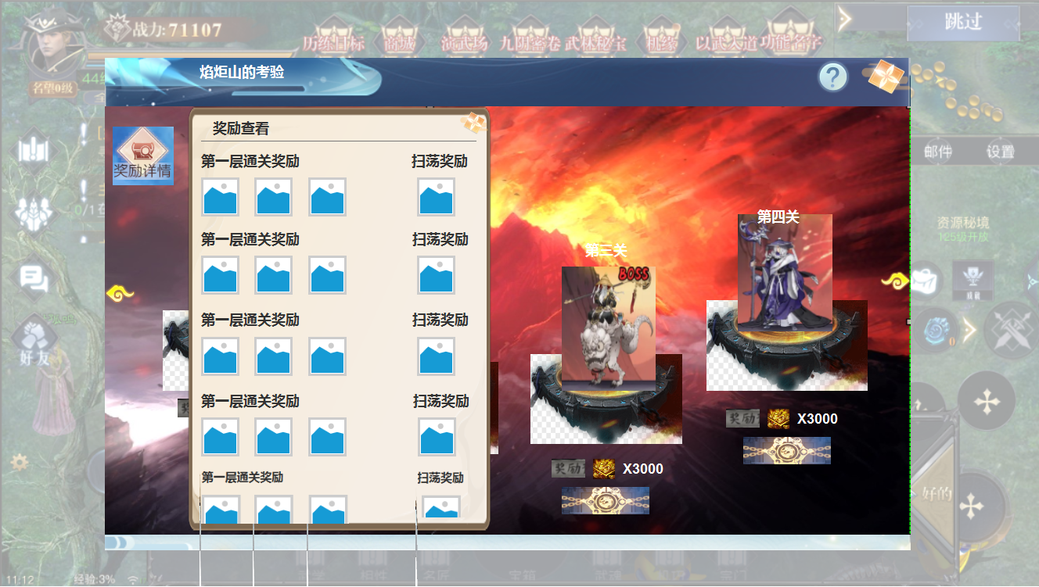
 |  |  |  |  | 1 | 点击按钮展开奖励详情弹窗。
 |  | 1 | 奖励详情弹窗。 |  | 2 | 通关奖励详情，道具icon及数量（icon右下角）。
 |  | 2 | 通关奖励文字及奖励道具icon |  | 3 | 扫荡奖励的icon及数量（icon右下角）
 |  | 3 | 道具icon
1
2
3

参考图
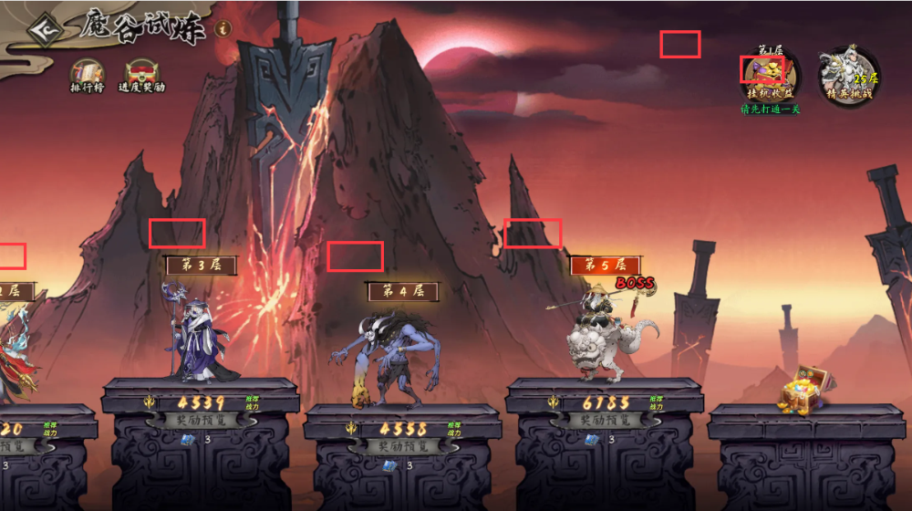
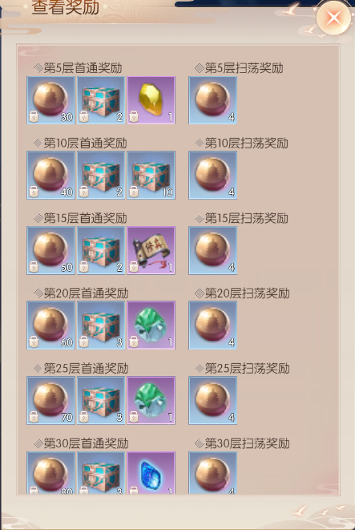
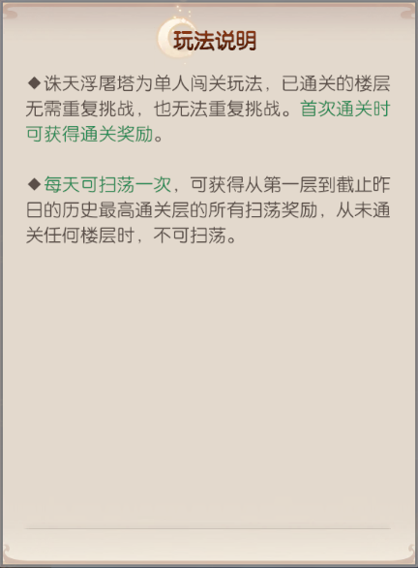
参考图

